Hoja1
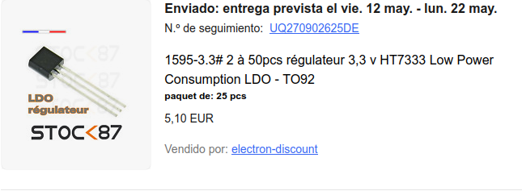
MATERIAL | CANTIDAD | IMPORTE | IMAGEN
Pedido ebay 9/05/23 |  | 4.30 € | gastos de envio
regulador de tension 3.3v | 1 | 5.10 €

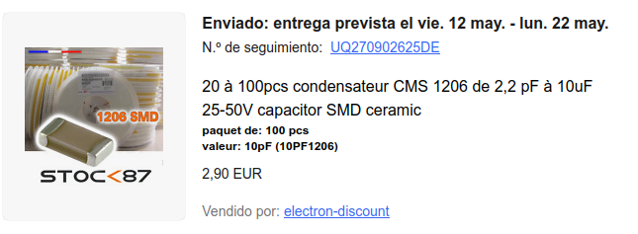
condensadores smd 2.2pf a 10uf | 1 | 2.90 €

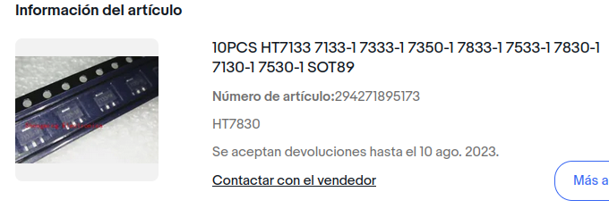
Pedido ebay 16/05/23
regulador tension 3.3v HT7830 | 1 | 4.70 €

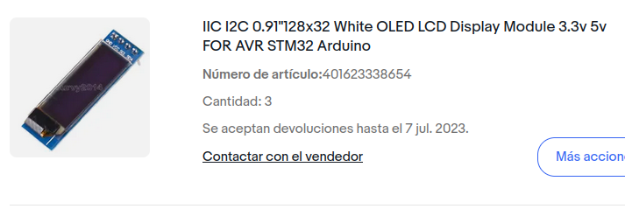
Pedido ebay 22/05/23
pantalla oled i2c 128x32 | 3 | 9.81 €

pedido aliexpress 12/05/23
sensor temp,hum,presion BME280 | 5 | 15.80 €

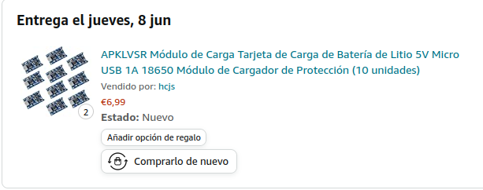
pedido amazon 20/05/23
modulo carga litio TP4056 | 2 | 13.98 €

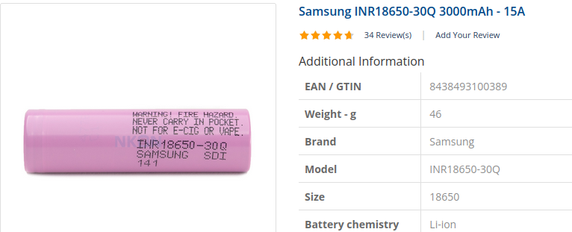
pedido nkon 21/05/23
Samsung INR18650-30Q 3000mAh | 4 | 23.05 €

total pedidos a 23/5/23 |  | 79.64 € | ok

pedido amazon 03/06/23
resortes para bateria 18650 |  | 6.99 €

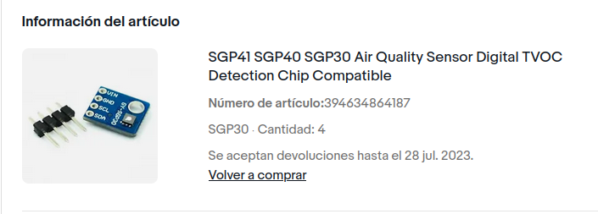
pedido ebay 06/06/23
sensor aire SGP30 TVOC | 4 | 32.43 €

pedido aliexpress 11/06/23
condensadores smd 100uf |  | 4.35 €

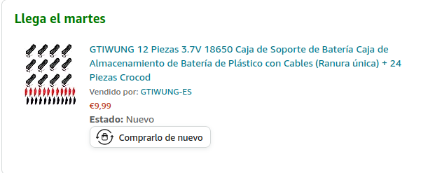
pedido amazon 15/06/23 |  | 9.99 €
Portabaterias 18650

Aduanas 14/06/23 |  | 5.59 €
Aduanas 26/06/23 |  | 5.86 €

subtotal |  | 65.21 € | ok

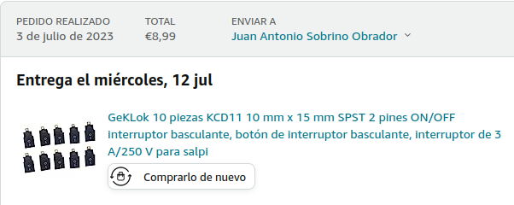
pedido amazon 03/07/23
Mini interruptores |  | 8.99 €

Aduanas sensores 06/07/23 |  | 6.42 €
devolucion sensor sgp30 defectuoso |  | -7.88 €

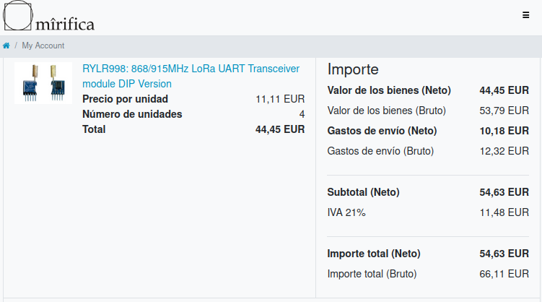
pedido mirifica 21/08/23
Modulos LoRa reyax RYLR998 | 4 | 66.11 €

subtotal |  | 73.64 € | ok

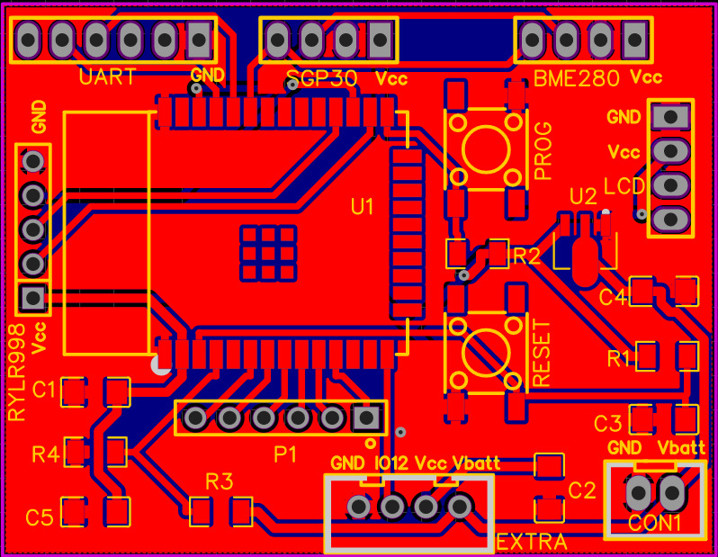
pedido jlpcb 23/10/23
Placas circuito impreso V1.2 | 10 | 18.02 €

